Worksheet
 |  |  |  |  | 8 (812) 565 05 34 |  |  | sales@miniworks.ru
 |  |  |  |  | Самара |  |  | отдел продаж
 |  |  | Адрес |  |  |  |  | Режим работы
 |  |  | Санкт-Петербург, улица Маршала Новикова, 28Е |  |  |  |  | Пн – Пт: с 8:00 до 18:00
U34-34M8.D25x30
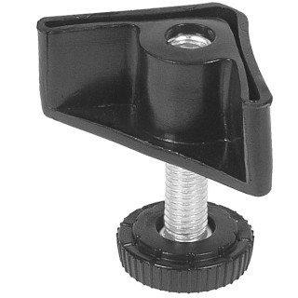 |  | 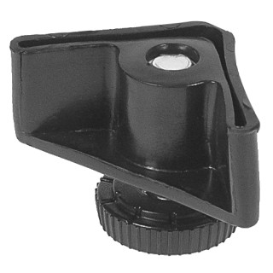 |  | 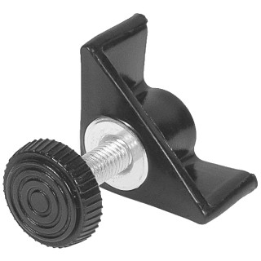 |  | 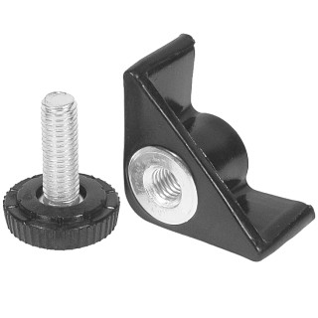 |  | 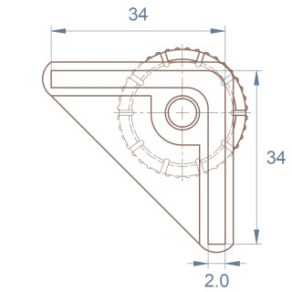 |  | 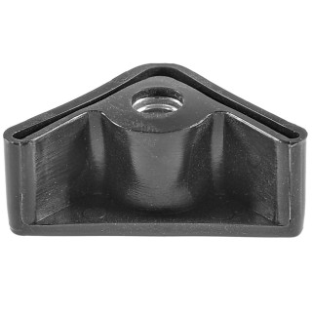
Артикул |  | Цвет |  | от 10000 | от 5000 | от 1000 | от 500 | от 100 | розница | Наличие на 04.08.2026
U34-34M8.D25x30 |  | черный |  | 39.24р. | 41.42р. | 45.98р. | 52.54р. | 58.62р. | 80.75р. | 5327
U34-34M8.D25x30B |  | белый |  | 39.24р. | 41.42р. | 45.98р. | 52.54р. | 58.62р. | 80.75р. | —
U34-34M8.D25x30G |  | серый |  | 39.24р. | 41.42р. | 45.98р. | 52.54р. | 58.62р. | 80.75р. | 2961
 | Все цены указаны в рублях и включают в себя НДС. Все цены указаны при условии 100% предоплаты и действительны в течение 5 дней. Все цены указаны при условии самовывоза продукции со склада в г. Самара (для иногородних клиентов доставка до склада ТК в г. Самара бесплатна). Все цены указаны за стандартный цвет для каждого вида изделия (изменение цвета на любой из предлагаемой палитры +20% к стоимости, изменение цвета на любой по системе RAL +50% к стоимости). О возможных сроках поставки заказного товара, необходимо уточнять заранее

